gain PID
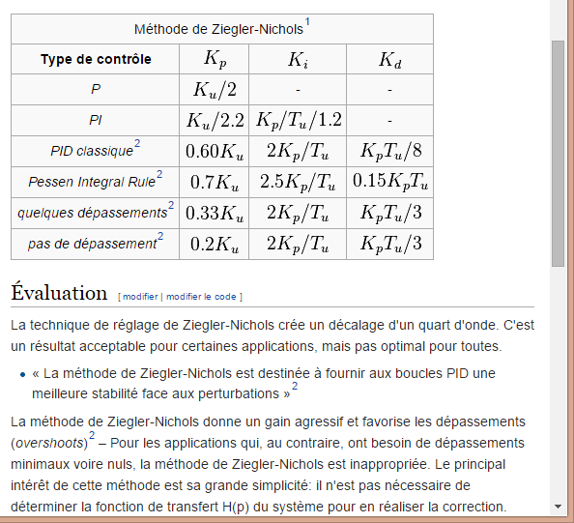
Règle PID par methode de Ziergier-Nichols

Augmentation du Kp unique jusqu'à oscillation du système
Ku (Kp seul) | 20
Tu (période en s) | 0.5

 | Kp | Ki | Kd
P | 10.00
PI | 9.09 | 15.15
PID classsique | 12.00 | 48.00 | 0.75
quelques depassement | 6.60 | 26.40 | 1.10
pas de dépassement | 4.00 | 16.00 | 0.67

gain odo
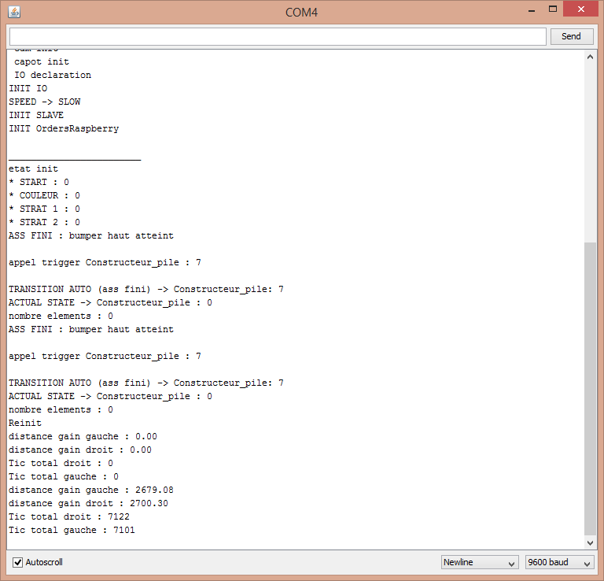
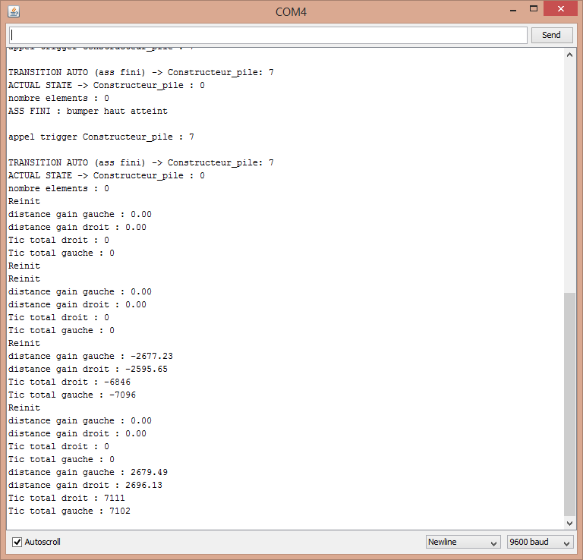
pour reglage des gains gauche et droit
essais statique puis, mise en route
 | odo propu droit |  |  | odo propu gauche
iteration | tic | distance | gain th | tic | distance | gain th
1 | 1245 | 1,000 mm | 0.80321285141 | 1245 | 1,000 mm | 0.80321285141
2 | 5275 | 2,000 mm | 0.37914691943 | 5301 | 2,000 mm | 0.37728730428
3 | 7122 | 2,415 mm | 0.33909014322 | 7101 | 2,415 mm | 0.34009294466
4 | 7111 | 2,415 mm | 0.33961468148 | 7102 | 2,415 mm | 0.34004505773

pour reglage des gains inter, une fois les gains droite/gauche regler |  |  |  |  |  |  | cap sens trigo
 | inter roue, sens horaire |  |  | inter roue, sens trigonometrique |  |  | voie | 375
iteration | tour | cap | gain actuel | tour | cap | gain actuel
1 | 3 | 1,000 mm | 333.33333333 | 3 | 1,000 mm | 333.33333333

ancien gain rot | theorique | mesuree | new gain
0.006 | 216.56 | 180 | 0.0049870705578
0.004987 | 324.21 | 360 | 0.0055375219765

0.004987

